画面フロー
画面フロー

タイトル
オプション

ステージ選択画面

ゲーム画面
 | ゲームクリア失敗

ゲームクリア成功

リザルト画面
ゲームオーバー

タイトル画面
タイトル画面

 |  |  |  |  |  |  |  | タイトル画面処理内容
タイトル画面
 |  |  |  |  |  |  |  | ・このシーンに移行した後,BGMを再生する

 |  |  |  |  |  |  |  | ・何かキーを押されたら効果音を再生して、画面をフェードアウトさせつつ、メインメニュー画面に移行

 |  |  |  |  |  |  |  | ・title_logo.bmp と pless_any_button.bmp は画面の一番手前に表示する

 |  |  |  |  |  |  |  | ・表示された pless_any_button.bmp はn秒周期でぼんやりと点滅する
ステージ選択

オプション

 |  |  |  | 画面サイズ 1920x1080

CGリソースリスト
 | 番号 | ファイル名 | 大きさ（座標） | 内容 | 作成担当者 | 作成日 | 組込日
 | 1 | title_bg_1.bmp | 1920x1080 (0,0) | タイトル背景
 | 2 | title_logo.bmp |  | タイトルロゴ
 | 3 | pless_any_button.bmp |  | 何かボタンを押してください

サウンドリソースリスト
 | 番号 | ファイル名 | 内容 |  | 作成担当者 | 作成日 | 組込日
 | 1 | title_loop.mp3 | タイトルBGM（ループ）
 | 2 | input.wav | キー入力時効果音

デモ
デモ画面
 |  |  |  |  | デモ画面の内容

 |  |  |  |  | タイトル画面で10秒間何もアクションが起きない場合映す

デモ画面
 |  |  |  |  | タイトル画面からフェードインしてフェードインが終わったら動画を再生

 |  |  |  |  | 動画が終わったらフェードアウトしてタイトル画面に戻る

 |  |  |  |  | 再生している動画上に[デモ画面]、[－ボタンを押してねー]と表示
ーボタンを押してねー
 |  |  |  |  | 表示された文字は1.5秒周期でぼんやりとゆっくり点滅

 | CGリソース
 | 番号 | ファイル名 | 大きさ（座標） | 内容 | 作成担当者 | 作成日 | 組込日
 | 1 | demo_logo.bmp |  | デモ中に薄く表示する文字
 | 2 | pless_any_button.bmp |  | ボタンを押してくださいの文字

 | サウンドリソース
 | 番号 | ファイル名 | 内容 |  | 作成担当者 | 作成日 | 組込日
 | 1 | input.wav | キー入力時効果音

 | ムービーリソースリスト
 | 番号 | ファイル名 | 内容 |  | 作成担当者 | 作成日 | 組込日
 | 1 | demo_play. | ステージ１前半のデモプレイ動画

ステージ選択画面
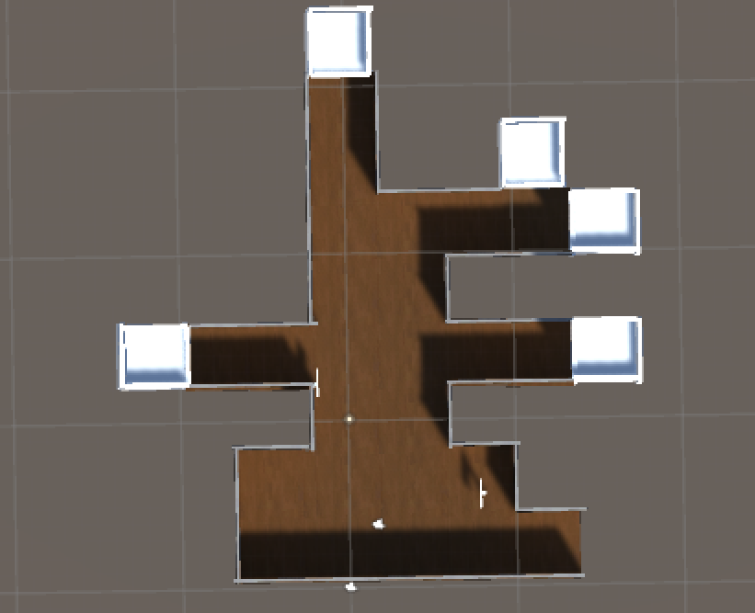
ステージ選択画面
 |  | ステージ選択画面の内容

 |  | タイトル画面がフェードアウトした後フェードインしてくる

 |  | 5つのステージが選べる

 |  | プレイヤーは任意でステージを選ぶことが出来る

 |  | ステージ上に看板がありその看板に間取り図を付けどんなステージなのかをわかるようにする

 |  | 看板の奥にある穴に落ちると看板に付いている間取りのステージに行ける

 |  | ステージ選択画面のフェードインと同時にBGMを流す

 |  | BGMはタイトル画面と違うものを使用する

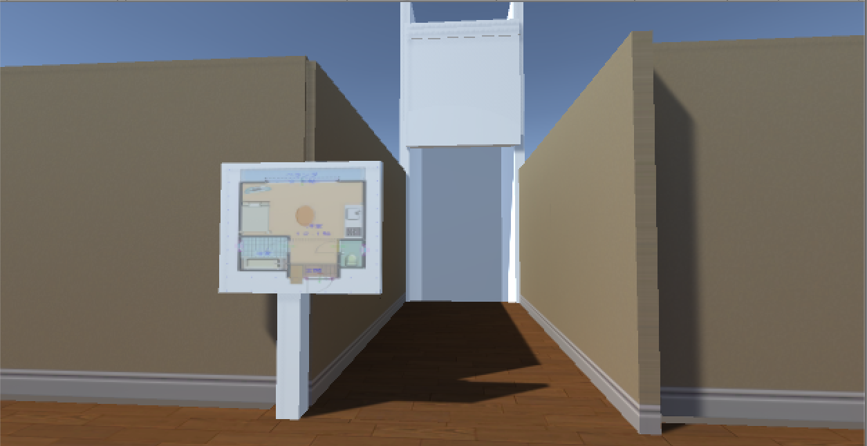

 | CGリソースリスト
 |  | 番号 | ファイル名 | 大きさ（座標） | 内容 | 作成担当者 | 作成日 | 組込日
 |  | 1 | player. | 未定(未定) | プレイヤーのモデル
 |  | 2 | madorizu.bmp | 未定(未定) | 看板に貼る間取り図
 |  | 3 | sentaku_stage. |  | ステージのモデル
 |  | 4

 | サウンドリソースリスト
 |  | 番号 | ファイル名 | 内容 |  | 作成担当者 | 作成日 | 組込日
 |  | 1 | option_loop.mp3 | ステージ選択BGM（ループ）
 |  | 2
 |  | 3

ポーズ画面
 |  |  |  |  |  |  |  | ポーズ画面の内容

ポーズ画面
 |  |  |  |  |  |  |  | ・ポーズボタンを押すとをポーズのSEを鳴らす

 |  |  |  |  |  |  |  | ・ゲームを一度止め暗転してからポーズ画面を表示する

 |  |  |  |  |  |  |  | ・BGMは途切れさせずに流し続ける
ＢＧＭ音量
-|---------- ----------|+
 |  |  |  |  |  |  |  | ・ポーズ画面のメニュー項目には、「SE音量・BGM音量・タイトルに戻る」がある

 |  |  |  |  |  |  |  | ・ポーズ画面にはメニュー項目を選択するカーソルが存在し、左スティックの上下で移動させる
ＳＥ音量
-|---------- ----------|+
タイトルに戻る
 |  |  |  |  |  |  |  | ・矢印は1.5秒周期でと点滅する

 |  |  |  |  |  |  |  | ・矢印が一番上の時、上を入力した時は何も起こらない

 |  |  |  |  |  |  |  | ・矢印が一番下の時、下を入力した時は何も起こらない

 |  |  |  |  |  |  |  | ・メニュー項目の横に矢印があるときAボタンを押すと横にある項目を選択できる

 |  |  |  |  |  |  |  | ・選択されているメニュー項目は左右キー入力で調節用スライダーを左右に動かせるようになる

 |  |  |  |  |  |  |  | ・矢印が “タイトルに戻る” を選択している時、左右キーを入力しても何も起こらない

CGリソースリスト |  |  |  |  |  |  |  | ・「SE音量・BGM音量」の項目には調整用スライダーが存在し、
 | 番号 | ファイル名 | 大きさ（座標） | 内容 | 作成担当者 | 作成日 | 組込日 |  | 右動かすと音量が上昇、左に動かすと音量が低下する
 | 1 | po-zu_logo.bmp | 未定(未定) | ポーズ中表記
 | 2 | po-zu_menu_item_1.bmp | 未定(未定) | SE音量のメニュー項目 |  |  |  | ・選択カーソルが “タイトルに戻る” を選択している時、
 | 3 | po-zu_modulate_bar.bmp | 未定(未定) | ポーズ調整バー |  |  |  |  | 決定キー（Aボタン）を入力すると画面がフェードアウトしてタイトルへ移行する
 | 4 | poze_menu_slider.bmp | 未定(未定) | 設定の調整用のスライダー
 | 5 | titleback.bmp | 未定(未定) | 設定の調整用のスライダー |  |  |  | 画面がフェードアウトしてタイトル画面へ移行する

サウンドリソースリスト
 | 番号 | ファイル名 | 内容 |  | 作成担当者 | 作成日 | 組込日
 | 1 | stage_loop.mp3 | ステージBGM（ループ）
 | 2 | input.wav | キー入力時効果音
 | 3 | cursor_move.wav | カーソル移動時効果音

オプション画面
オプション画面
 |  |  |  |  |  |  |  | オプション画面の内容

 |  |  |  |  |  |  |  | ・メインメニュー画面からカメラを移動させる

 |  |  |  |  |  |  |  | ・BGMは途切れさせずにタイトル画面から流し続ける

 |  |  |  |  |  |  |  | ・オプション画面のメニュー項目には、「SE音量・BGM音量・タイトルに戻る」がある
ＢＧＭ音量
-|---------- ----------|+
 |  |  |  |  |  |  |  | ・オプション画面にはメニュー項目を選択するカーソルが存在し、左スティックの上下で移動させる

 |  |  |  |  |  |  |  | ・矢印は1.5秒周期でと点滅する
ＳＥ音量
-|---------- ----------|+
 |  |  |  |  |  |  |  | ・矢印が一番上の時、上を入力した時は何も起こらない

 |  |  |  |  |  |  |  | ・矢印が一番下の時、下を入力した時は何も起こらない

 |  |  |  |  |  |  |  | ・メニュー項目の横に矢印があるときAボタンを押すと横にある項目を選択できる

タイトルに戻る
 |  |  |  |  |  |  |  | ・選択されているメニュー項目は左右キー入力で調節用スライダーを左右に動かせるようになる

 |  |  |  |  |  |  |  | ・矢印が “タイトルに戻る” を選択している時、左右キーを入力しても何も起こらない

 |  |  |  |  |  |  |  | ・「SE音量・BGM音量・カメラ感度」の項目には調整用スライダーが存在し、
 |  |  |  |  |  |  |  |  | 右動かすと音量が上昇、左に動かすと音量が低下する
CGリソースリスト
 | 番号 | ファイル名 | 大きさ（座標） | 内容 | 作成担当者 | 作成日 | 組込日 | ・選択カーソルが “タイトルに戻る” を選択している時、
 | 1 | option_logo.bmp | 未定 | オプション中表記 |  |  |  |  | 決定キー（Aボタン）を入力すると画面がフェードアウトしてタイトルへ移行する
 | 2 | option_menu_item_1.bmp | 未定 | SE音量のメニュー項目
 | 3 | option_modulate_bar.bmp | 未定 | オプション調整バー |  |  |  | 画面がフェードアウトしてタイトル画面へ移行する
 | 4 | option_menu_slider.bmp | 未定 | 設定の調整用のスライダー
 | 5 | yajirusi.bmp | 未定 | 矢印

サウンドリソースリスト
 | 番号 | ファイル名 | 内容 |  | 作成担当者 | 作成日 | 組込日
 | 1 | option_loop.mp3 | オプションBGM（ループ）
 | 2 | input.wav | キー入力時効果音
 | 3 | cursor_move.wav | カーソル移動時効果音

ゲーム本体
ゲーム本体

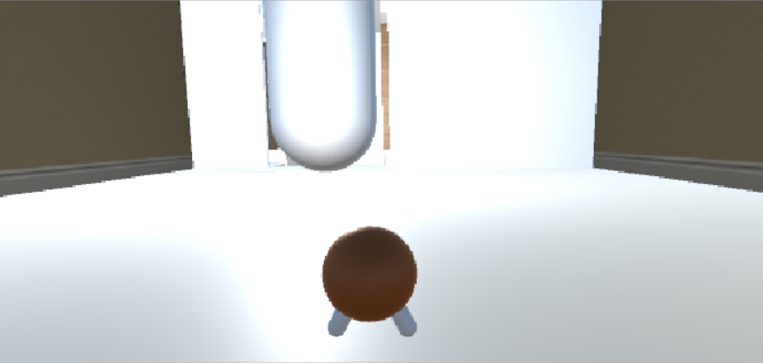
 |  |  |  |  |  |  |  | フェードインすると同時にBGMを流す

 |  |  |  |  |  |  |  | プレイヤーの動き
 |  |  |  |  |  |  |  | 右クリックでカメラ移動
 |  |  |  |  |  |  |  | 左スティックで移動
 |  |  |  |  |  |  |  | Aボタンでカビを移す
 |  |  |  |  |  |  |  | Bボタンでジャンプ
 |  |  |  |  |  |  |  | Rトリガーを押している間マップを開く
 |  |  |  |  |  |  |  | Rトリガーを離すとマップを閉じる

 |  |  |  |  |  |  |  | 浸食度が100％までいくと人間が家を飛び出してゲーム終了
 |  |  |  |  |  |  |  | フェードアウトしてリザルト画面へ行く

 |  |  |  |  |  |  |  | 制限時間までに浸食度をマックスに出来なかった時
 | 番号 | ファイル名 | 大きさ（座標） | 内容 | 作成担当者 | 作成日 | 組込日 | フェードアウトしてリザルト画面へ行く
 | 1 |  | 1920*1080(0,0)
 | 2 |  | XXXxYY (?,?)
 | 3 |  | XXXxYY (?,?)
 | 4 |  | XXXxYY (?,?)
 | 5 |  | XXXxYY (?,?)
 | 6 |  | XXXxYY (?,?)
 | 7 |  | XXXxYY (?,?)
 | 8 |  | XXXxYY (?,?)
 | 9 |  | XXXxYY (?,?)
 | 10 |  | XXXxYY (?,?)
 | 11 |  | XXXxYY (?,?)
 | 12 |  | XXXxYY (?,?)
 | 13 |  | XXXxYY (?,?)
 | 14 |  | XXXxYY (?,?)
 | 15 |  | XXXxYY (?,?)

リザルト
浸食成功！
リザルト
リザルト
 |  |  |  |  |  |  |  | リザルト画面の内容

A
 |  |  |  |  |  |  |  | ゲーム本体画面からフェードインして出す
クリアタイム
----------------
 |  |  |  |  |  |  |  | リザルト画面の項目には”クリアタイム”、”作ったコロニー”、”壊されたコロニー”の三種類ある
作ったコロニー
A
----------------
 |  |  |  |  |  |  |  | ”浸食成功”の文字はステージをクリアできた時に表示する

壊されたコロニー
A
 |  |  |  |  |  |  |  | ステージクリア失敗したときは”浸食失敗”の文字を出す
----------------
 |  |  |  |  |  |  |  | クリアタイムはクリアタイムが速いほど評価が高い

 |  |  |  |  |  |  |  | 作ったコロニーは作ったコロニーが少ないほど少ないほど評価が高い

 |  |  |  |  |  |  |  | 壊されたコロニーは壊されたコロニーの数が少ないほど評価が高い

 | 番号 | ファイル名 | 大きさ（座標） | 内容 | 作成担当者 | 作成日 | 組込日
 | 1
 | 2
 | 3
 | 4
 | 5
 | 6
 | 7
 | 8
 | 9
 | 10
 | 11
 | 12
 | 13
 | 14
 | 15

ゲームオーバー
ゲームオーバー
１０
ゲームオーバー画面
 |  |  |  |  |  | ゲームオーバー画面の内容

タイトルに戻りますか？

 |  |  |  |  |  | プレイヤーがゲームクリアできなかった時表示する

はい
いいえ
 |  |  |  |  |  | ゲーム画面がフェードアウトした後フェードインする

 |  |  |  |  |  | 表示するのは十秒間

 |  |  |  |  |  | 十秒をカウントする時、時計の音を鳴らす

 |  |  |  |  |  | 時間が無くなるほどなる音が速くなる

 |  |  |  |  |  | 十秒経過したら強制的にフェードアウトしてタイトルに戻る

 |  |  |  |  |  | 十秒以内に"はい"を選択したらフェードアウトしてタイトルに戻る

 |  |  |  |  |  | 十秒以内に"いいえ"を選択したらフェードアウトしてステージ選択画面に戻る

 | CGリソースリスト
 |  | 番号 | ファイル名 | 大きさ（座標） | 内容 |  | 作成担当者 | 作成日 | 組込日
 |  | 1
 |  | 2
 |  | 3
 |  | 4
 |  | 5
 |  | 6

 | サウンドリソースリスト
 |  | 番号 | ファイル名 | 内容 |  |  | 作成担当者 | 作成日 | 組込日
 |  | 1
 |  | 2
 |  | 3

プレイヤー
プレイヤーの仕様

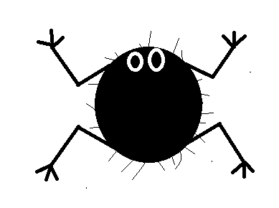
 | プレイヤーの仕様内容
 | Xboxコントローラーを使用 | 操作説明
 | 左スティックで前後左右に移動 | 右スティック： | 視点移動
 | Aボタンでカビを移す | 左スティック： | プレイヤー移動
 | Bボタンでジャンプする | Rトリガー： | マップ表示
 | 体は時間が経つと小さくなっていく | Aボタン： | カビを移す
 | 最初が100％で一秒間に1％減っていく | Bボタン： | ジャンプ
 | 小さくなっていく時黒い糸くずのような物が散る
 | 体がなくなった場合最後に触れたコロニーの中心から復活する
 | 風の流れに乗ることが出来る
 | カビにかかる重力を軽くしふわふわとした動きにする

プレイヤーカメラ
プレイヤーカメラ

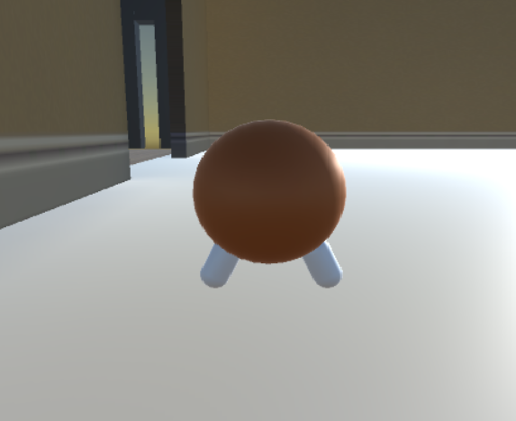
 | 三人称視点でプレイヤーの背後を映す
 | 常にプレイヤーの背中を映す
 | プレイヤーと一定距離を保ちながらプレイヤーを追う
 | カメラは横360度縦+90度、－20度まで動かせる
 | ズームやズームアウトはしない

エネミー

エネミー

 | エネミーはステージ内を徘徊している

 | エネミーはプレイヤーを見つけると攻撃してくる

 | エネミーはコロニーを見つけると破壊する

 | コロニーで埋め尽くされた部屋には入れない

 | エネミーはドアを開けることが出来る

コロニー
コロニーの仕様

 | コロニーのイメージ | コロニーの仕様内容

 |  | コロニーはカビを移されたところに出来る
 |  | 作られたばかりのコロニーは小さい
 |  | コロニーは作られたところを中心にして拡大していく
 |  | 拡大したコロニーはプレイヤーのリスポーン地点になる
 |  | 小さいコロニーでプレイヤーが復活すると不完全な状態で出てくる
 |  | コロニーは最大まで成長すると胞子を出し始める
 |  | 胞子は最大まで大きくなった状態じゃないと出せない

風
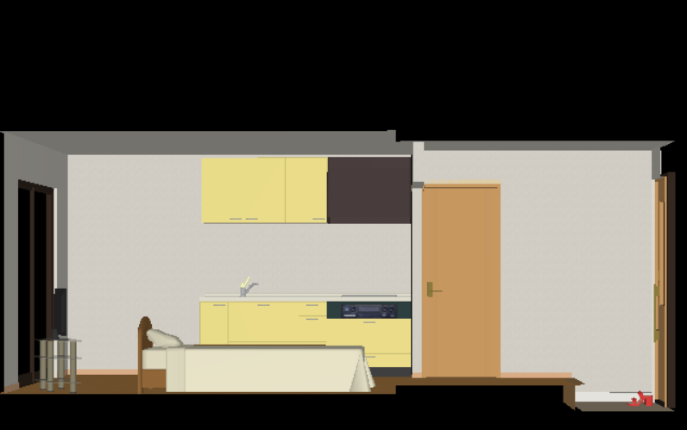
風の仕様

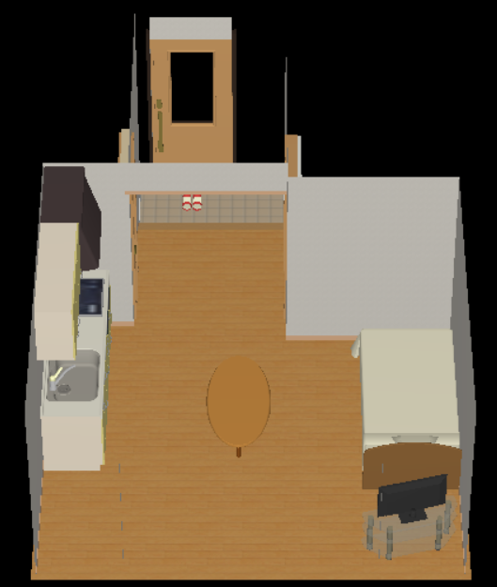

 | 風の仕様説明

 | 風は部屋の中に気流を作る

 | 風力に強弱がある．．．実際に試して決める

 | 風は壁に沿って曲がる

 | 一定時間で消える

 | プレイヤーは拭いている風に乗ることが出来る

 | 風に触れている時は風が吹いている音がする

マップ
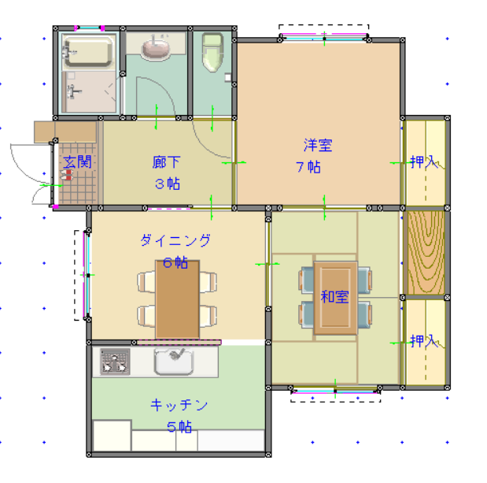
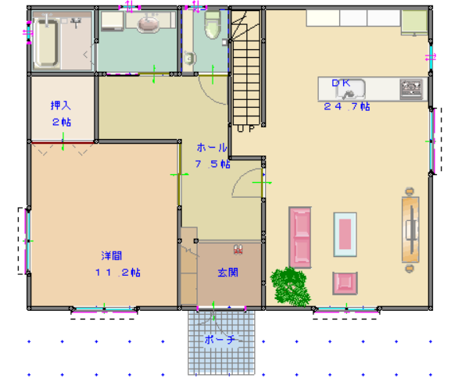
ワンルーム | 2DK | 2LDK | 3LDK | 4LDK(１)
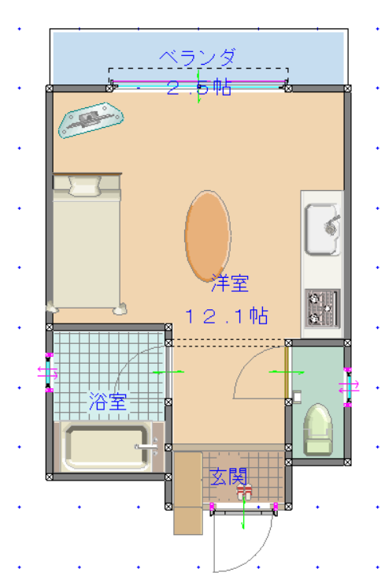
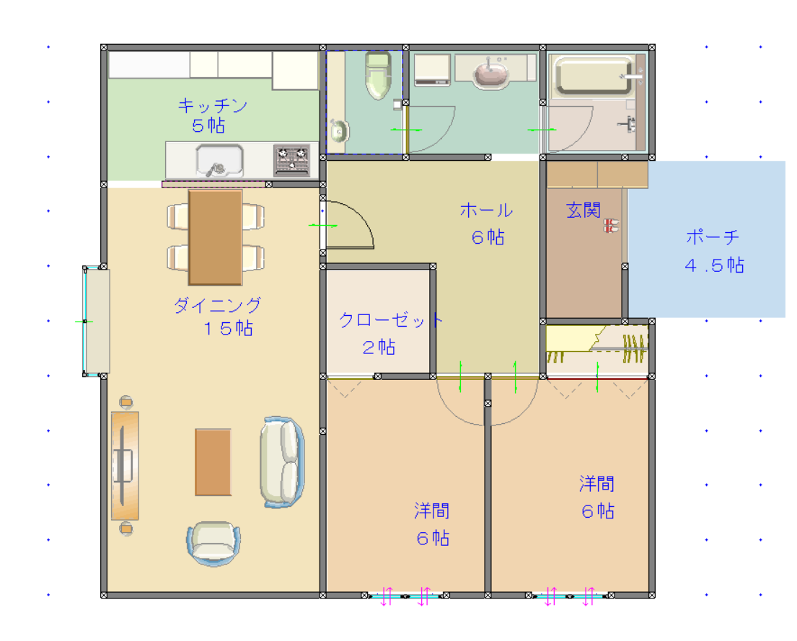
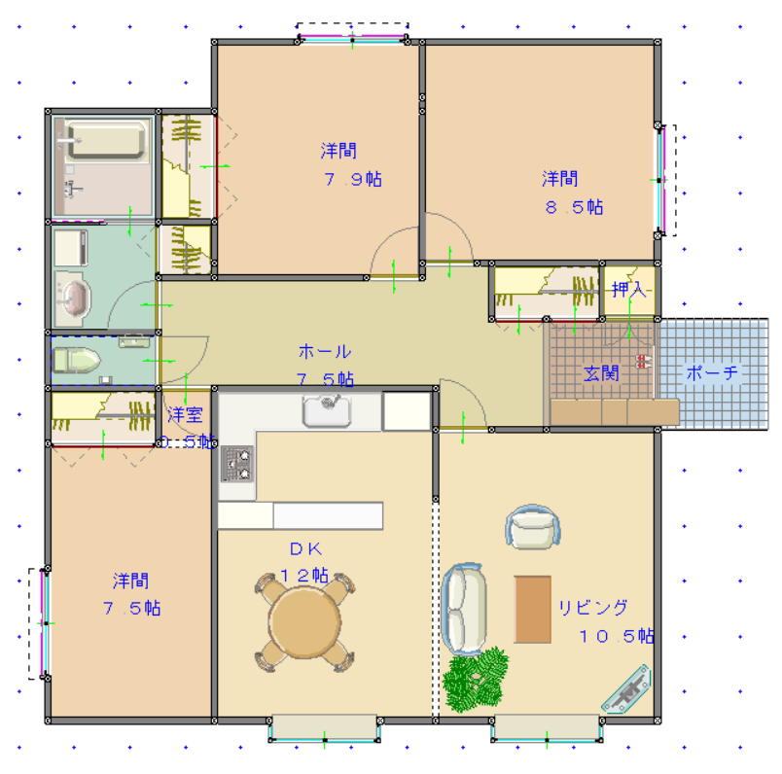

 |  |  |  |  | @

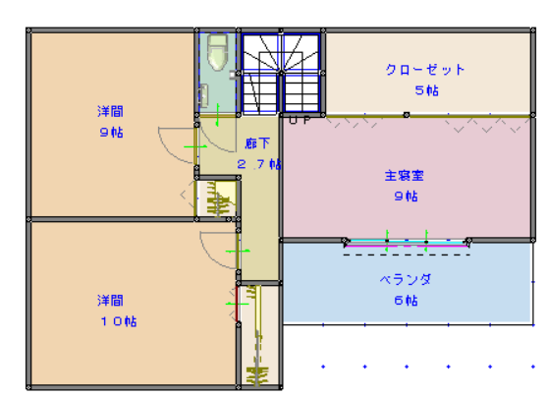
 |  |  |  | 4LDK(２)

